Modelos
1. Conceptual model |  |  |  |  | 2. Logical model

Customer
Plans
Payment
status
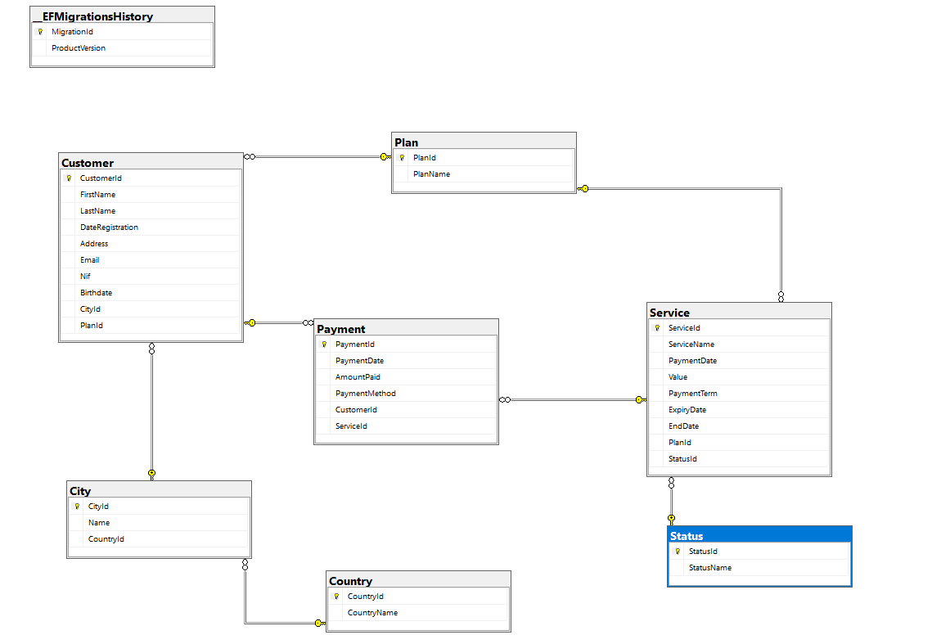

1 | 1 |  | n

 |  |  | n | 1
Services

 |  | n

